İçindekiler
T.C. ENERJİ VE TABİİ KAYNAKLAR BAKANLIĞI
ENERJİ İŞLERİ GENEL MÜDÜRLÜĞÜ
ENERJİ ARZ GÜVENLİĞİ, PİYASALAR VE İSTATİSTİK DAİRESİ BAŞKANLIĞI

 | ENERJİ İSTATİSTİK BÜLTENİ
 | SAYI: 414 / 2020 -44.HAFTA

 | İÇİNDEKİLER

 | Özet
 | Tep Özeti
 | Akaryakıt
Hazırlayanlar: Mehmet AKBAŞ İrtibat: 0312 212 64 20 /7608 E-mail: makbas@enerji.gov.tr
Onur DÖNMEZÇELİK İrtibat: 0312 212 64 20 /7607 E-mail: odonmezcelik@enerji.gov.tr
Enerji Arz Güvenliği, Piyasalar ve İstatistik Dairesi Başkanlığı yayınıdır.

Haftalık veriler, günlük geçici verilerden oluşmaktadır.
Aylık ve yıllık hesaplamalar için günlük verilerin toplanması ile oluşturulan yılık veriler ile kurumlar tarafından yayınlanan yıllık veriler arasında büyük farklar oluşturabilmektedir.

Özet
Piyasa Özet / Orijinal Birimler
Kaynak: Elektrik, Doğalgaz Kömür Raporları |  | Ana Sayfa

 |  |  | 2020-10-25 | 2020-10-26 | 2020-10-27 | 2020-10-28 | 2020-10-29 | 2020-10-30 | 2020-10-31 | 2020-11-01 | Ortalama
Elektrik | MWh |  |  | 779,449 | 790,683 | 774,467 | 736,298 | 769,250 | 746,836 | 672,719 | 752,814
Doğalgaz (Toplam) | 1000* Stdm3 |  |  | 128,268 | 128,452 | 125,659 | 123,987 | 129,966 | 115,923 | 123,974 | 125,175
*Doğalgaz (Elektrik) | 1000* Stdm3 |  |  | 43,518 | 44,646 | 42,745 | 39,609 | 37,272 | 34,519 | 34,460 | 39,538
Linyit | ton |  |  | 42,866 | 44,086 | 37,897 | 28,541 | 28,768 | 31,705 | 32,195 | 35,151
Motorin Türleri | litre |  | 50,160,673 | 66,381,383 | 66,336,739 | 64,575,613 | 51,145,986 | 55,285,807 | 57,572,102 | - | 58,779,758
Benzin Türleri | litre |  | 9,866,695 | 9,425,413 | 9,373,828 | 9,962,603 | 7,966,844 | 8,653,653 | 9,775,013 | - | 9,289,150

* Hesaplama tüm elektrik santrallerini kapsamamaktadır. Son haftayı kapsayan Pazar gününe ait motorin ve benzin tüketimi verisi bir sonraki hafta girilmektedir.

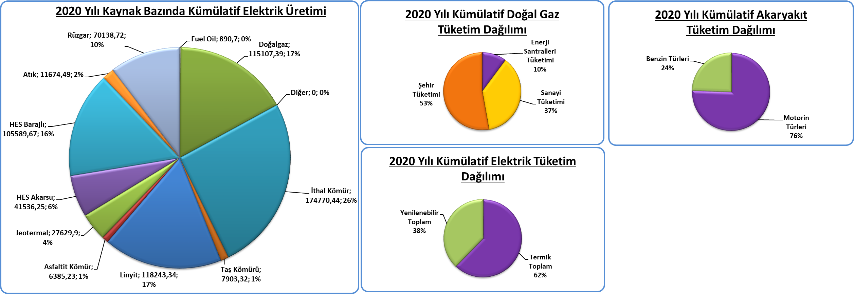
Kümülatif Tablolar

Akaryakıt
Raporun Adı: | İl Bazında Akaryakıt Tüketimi
Hazırlayan: | Enerji Arz Güvenliği, Piyasalar ve İstatistik Dairesi Başkanlığı
Kaynak: | EPDK | Ana Sayfa

 | Birim | 2020-10-25 | 2020-10-26 | 2020-10-27 | 2020-10-28 | 2020-10-29 | 2020-10-30 | 2020-10-31 | 2020-11-01 | Toplam | 2020 Kümülatif | %
Motorin Türleri | litre | 50,160,673 | 66,381,383 | 66,336,739 | 64,575,613 | 51,145,986 | 55,285,807 | 57,572,102 | - | 361,297,631 | 16,025,321,169 | 86.38
Benzin Türleri | litre | 9,866,695 | 9,425,413 | 9,373,828 | 9,962,603 | 7,966,844 | 8,653,653 | 9,775,013 | - | 55,157,354 | 2,527,839,935 | 13.62

* EPDK'dan günlük olarak gelen akaryakıt verileri ham verilerdir. Söz konusu veriler herhangi bir işlemden geçmediği için gerçek veriyi yansıtmayabilir. Son haftayı kapsayan Pazar gününe ait motorin ve benzin tüketimi verisi bir sonraki hafta girilmektedir.
2020 Yılının Haftalık Akaryakıt Tüketimi
 | Motorin Türleri | Benzin Türleri
10/26/2020 | 66,381,383 | 9,425,413
10/27/2020 | 66,336,739 | 9,373,828
10/28/2020 | 64,575,613 | 9,962,603
10/29/2020 | 51,145,986 | 7,966,844
10/30/2020 | 55,285,807 | 8,653,653
10/31/2020 | 57,572,102 | 9,775,013

* EPDK'dan günlük olarak gelen akaryakıt verileri ham verilerdir. Söz konusu veriler herhangi bir işlemden geçmediği için gerçek veriyi yansıtmayabilir.

